问题
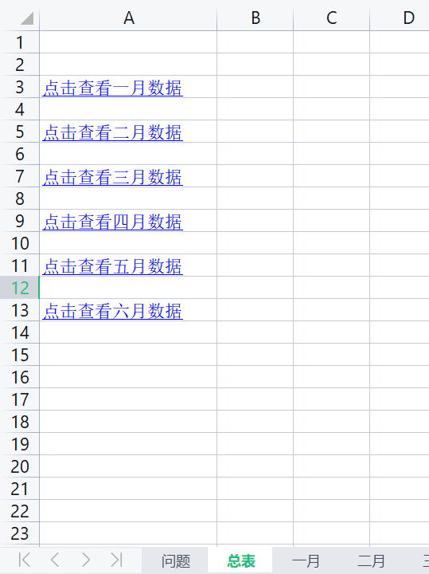
 |  | 课后小练习

任务：
 | 在总表中创建超链接，分别链接到一月至六月表，完成效果见下图。
 | 请注意链接文字需要修改。

